SEMANA 1
UNIVERSIDAD TECNOLÓGICA DEL CENTRO DE VERACRUZ T.S.U. EN TECNOLOGÍAS DE LA INFORMACIÓN ÁREA DESARROLLO DE SOFTWARE MULTIPLATAFORMA FORMATO DE BITÁCORA

Instrucciones: El equipo debe ir rellenando cada campo, esta hoja se debe ir duplicando en cada semana de trabajo, hasta la semana 13-15.

PARCIAL: | PRIMER PARCIAL
FECHA REUNIÓN: | 2024-08-03
LUGAR DE REUNIÓN: | Universidad Tecnológica del Centro de Veracruz
ASISTENTES: | Todos los miembros del equipo.

DESARROLLO DE LA REUNIÓN
Correccion en la base de datos para evitar incongruencias en el código

ACUERDOS Y COMPROMISOS
Asistencia, puntualidad y colaboración

EVIDENCIA
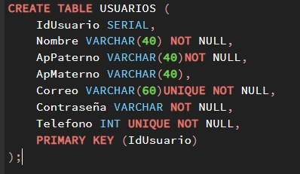 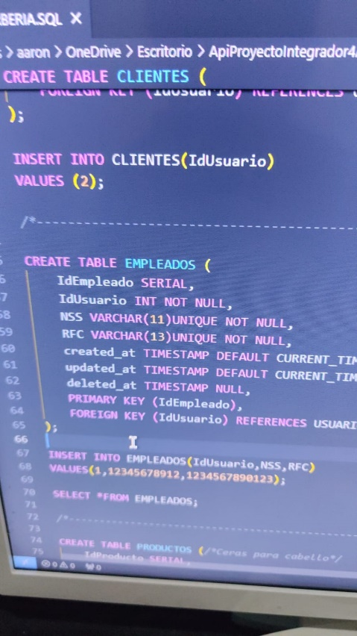

OBSERVACIONES (PROFESOR REVISOR)
<<Colocar notas importantes para ser tomado en cuenta por el profesor(a) revisor(a)>>

SEMANA 2
UNIVERSIDAD TECNOLÓGICA DEL CENTRO DE VERACRUZ T.S.U. EN TECNOLOGÍAS DE LA INFORMACIÓN ÁREA DESARROLLO DE SOFTWARE MULTIPLATAFORMA FORMATO DE BITÁCORA

Instrucciones: El equipo debe ir rellenando cada campo, esta hoja se debe ir duplicando en cada semana de trabajo, hasta la semana 13-15.

PARCIAL: | PRIMER PARCIAL
FECHA REUNIÓN: | 2024-08-12
LUGAR DE REUNIÓN: | Universidad Tecnológica del Centro de Veracruz
ASISTENTES: | Todo los miembros del equipo.

DESARROLLO DE LA REUNIÓN
Se abordaron temas referentes a dudas y como se iba desarrollar el proyecto en este parcial de acuerdo al checklist.

ACUERDOS Y COMPROMISOS
Comunicacion y disposicion para la reparticion de trabajo a realizar referente al proyecto.

EVIDENCIA
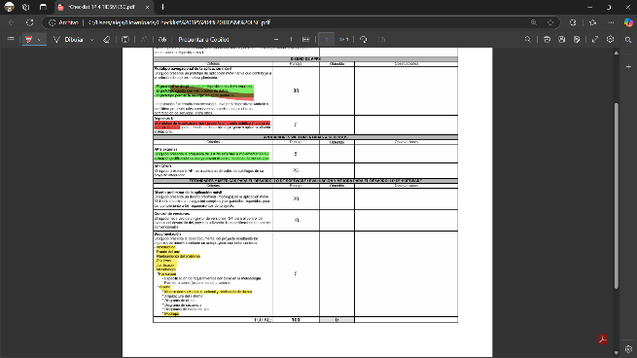 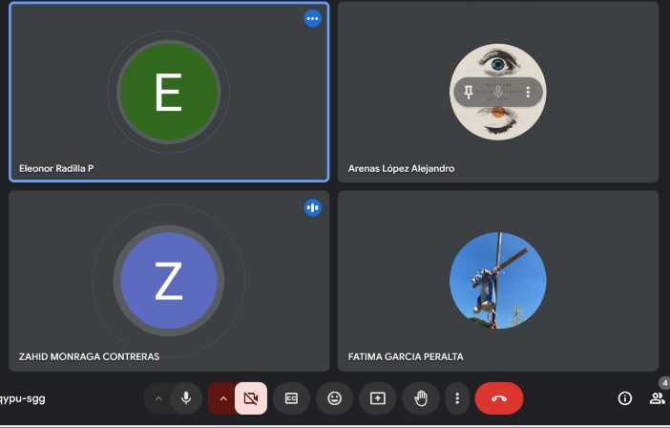

OBSERVACIONES (PROFESOR REVISOR)
<<Colocar notas importantes para ser tomado en cuenta por el profesor(a) revisor(a)>>

SEMANA 3
UNIVERSIDAD TECNOLÓGICA DEL CENTRO DE VERACRUZ T.S.U. EN TECNOLOGÍAS DE LA INFORMACIÓN ÁREA DESARROLLO DE SOFTWARE MULTIPLATAFORMA FORMATO DE BITÁCORA

Instrucciones: El equipo debe ir rellenando cada campo, esta hoja se debe ir duplicando en cada semana de trabajo, hasta la semana 13-15.

PARCIAL: | PRIMER PARCIAL
FECHA REUNIÓN: | 2024-08-19
LUGAR DE REUNIÓN: | Videollamada por medio de Meet
ASISTENTES: | Aarón Ochoa, Alejandro Arenas y Fátima García

DESARROLLO DE LA REUNIÓN
Desarrollar estructura de la documentacion asi como hacer las correcciones correspondientes en las redactaciones, tambien se se realizaron actualizaciones al diagramas de clases y modelo relacional.

ACUERDOS Y COMPROMISOS
Participacion por todos los miembros del equipo.

EVIDENCIA
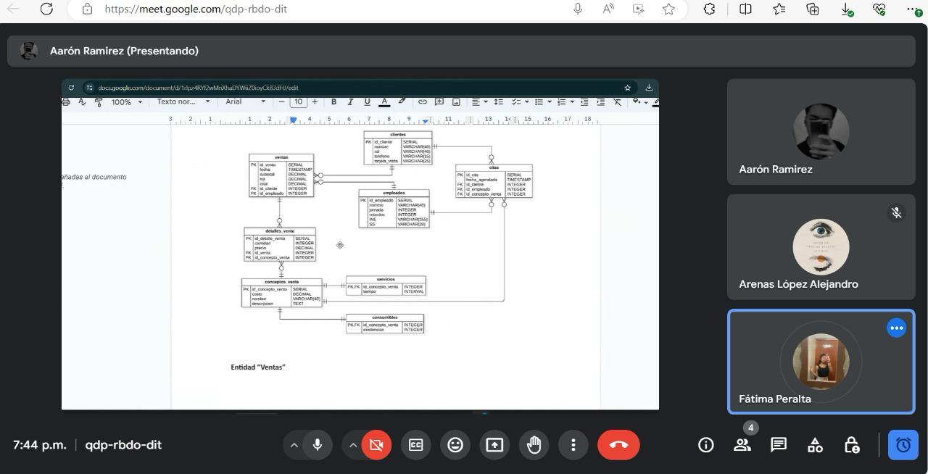 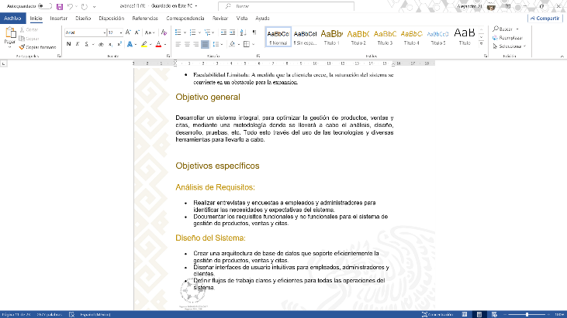 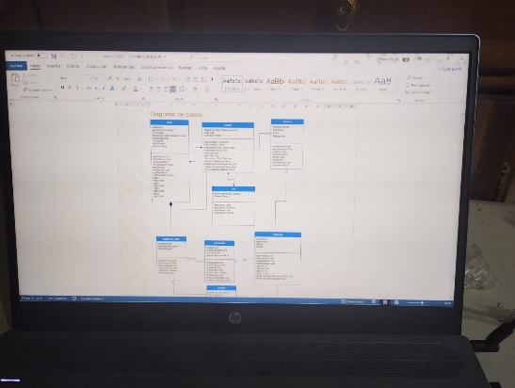

 |  | 0

OBSERVACIONES (PROFESOR REVISOR)

SEMANA 4
UNIVERSIDAD TECNOLÓGICA DEL CENTRO DE VERACRUZ T.S.U. EN TECNOLOGÍAS DE LA INFORMACIÓN ÁREA DESARROLLO DE SOFTWARE MULTIPLATAFORMA FORMATO DE BITÁCORA

Instrucciones: El equipo debe ir rellenando cada campo, esta hoja se debe ir duplicando en cada semana de trabajo, hasta la semana 13-15.

PARCIAL: | PRIMER PARCIAL
FECHA REUNIÓN: | 2024-08-23
LUGAR DE REUNIÓN: | Universidad Tecnológica del Centro de Veracruz
ASISTENTES: | Fátima García, Zahid Monraga , Alejandro Arenas y Eleonor Radilla

DESARROLLO DE LA REUNIÓN
Enfocarse en el apartado de diseño de app, creacion de repositorio github.

ACUERDOS Y COMPROMISOS
Se realizaron los mockups corresponedientes a las pantallas que requiere la aplicación asi como el desarrollo logico dentro de la app, asi como hacer uso de un control de versiones.

EVIDENCIA
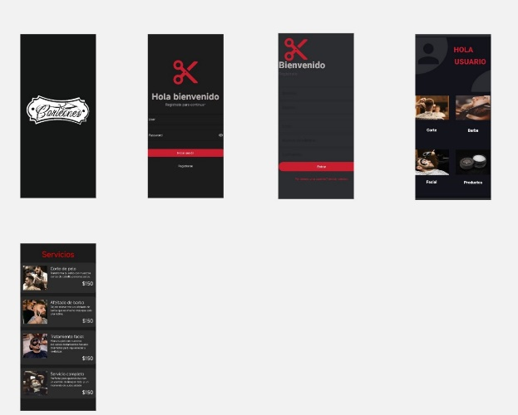 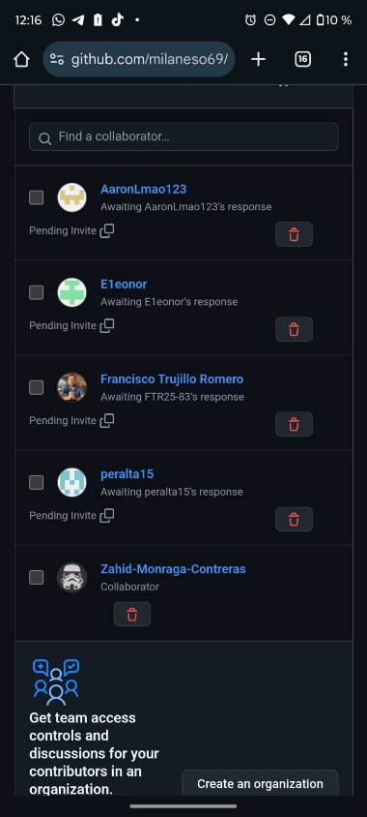

OBSERVACIONES (PROFESOR REVISOR)
<<Colocar notas importantes para ser tomado en cuenta por el profesor(a) revisor(a)>>

 |  | c

SEMANA 5
UNIVERSIDAD TECNOLÓGICA DEL CENTRO DE VERACRUZ T.S.U. EN TECNOLOGÍAS DE LA INFORMACIÓN ÁREA DESARROLLO DE SOFTWARE MULTIPLATAFORMA FORMATO DE BITÁCORA

Instrucciones: El equipo debe ir rellenando cada campo, esta hoja se debe ir duplicando en cada semana de trabajo, hasta la semana 13-15.

PARCIAL: | SEGUNDO PARCIAL
FECHA REUNIÓN: | 2024-09-04
LUGAR DE REUNIÓN: | Online
ASISTENTES: | Fátima García, Alejandro Arenas, Zahid Monraga, Eleonor Guadalupe

DESARROLLO DE LA REUNIÓN
Propuesta de Api's

ACUERDOS Y COMPROMISOS
Lluvia de ideas, participacion, propuestas y sugerencias para la justificación para el uso de Api's externas dentro del proyecto.

EVIDENCIA
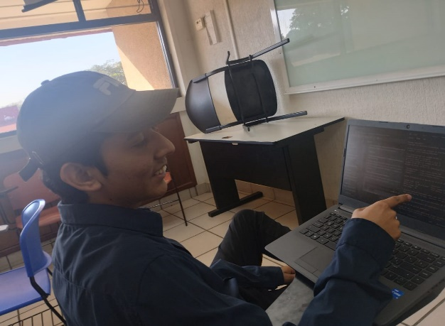 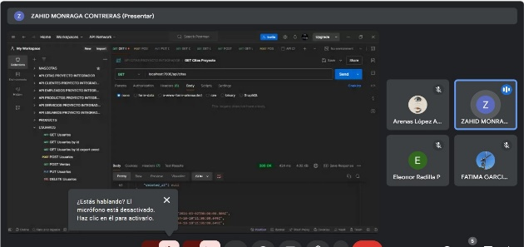

OBSERVACIONES (PROFESOR REVISOR)
<<Colocar notas importantes para ser tomado en cuenta por el profesor(a) revisor(a)>>

 |  | c

SEMANA 6
UNIVERSIDAD TECNOLÓGICA DEL CENTRO DE VERACRUZ T.S.U. EN TECNOLOGÍAS DE LA INFORMACIÓN ÁREA DESARROLLO DE SOFTWARE MULTIPLATAFORMA FORMATO DE BITÁCORA

Instrucciones: El equipo debe ir rellenando cada campo, esta hoja se debe ir duplicando en cada semana de trabajo, hasta la semana 13-15.

PARCIAL: | SEGUNDO PARCIAL
FECHA REUNIÓN: | 2024-09-07
LUGAR DE REUNIÓN: | Universidad Tecnológica del Centro de Veracruz
ASISTENTES: | Todos los miembros del equipo.

DESARROLLO DE LA REUNIÓN
Solucion y correccion de ultimos detalles para la entrega del avance de proyecto del primer parcial.

ACUERDOS Y COMPROMISOS
Se analizo a detalle los posibles problemas y se busco solucion, asi dando cumplimiento a los criterios acordados dentro del checklist de 1er Parcial.

EVIDENCIA
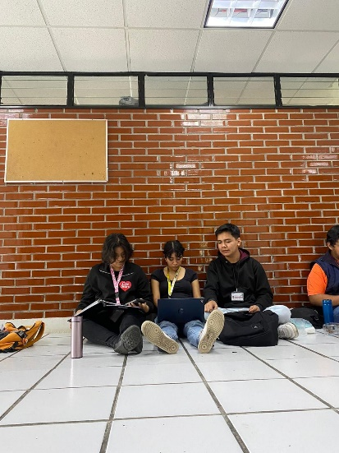 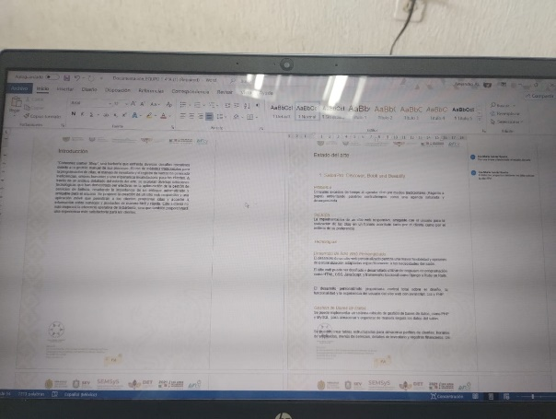

OBSERVACIONES (PROFESOR REVISOR)
<<Colocar notas importantes para ser tomado en cuenta por el profesor(a) revisor(a)>>

SEMANA 7
UNIVERSIDAD TECNOLÓGICA DEL CENTRO DE VERACRUZ T.S.U. EN TECNOLOGÍAS DE LA INFORMACIÓN ÁREA DESARROLLO DE SOFTWARE MULTIPLATAFORMA FORMATO DE BITÁCORA

Instrucciones: El equipo debe ir rellenando cada campo, esta hoja se debe ir duplicando en cada semana de trabajo, hasta la semana 13-15.

PARCIAL: | SEGUNDO PARCIAL
FECHA REUNIÓN: | 2024-09-16
LUGAR DE REUNIÓN: | Universidad Tecnológica del Centro de Veracruz
ASISTENTES: | Todos los miembros

DESARROLLO DE LA REUNIÓN
Atendimos los comentarios realizados hacia la parte de la documentacion. Una vez difundido el checkList se desarrollo esta reunion para empezar a estudiar cada apartado en las rubricas y asi designar actiidades para empezar con el avance del proyecto,

ACUERDOS Y COMPROMISOS
Atencion y capacidad para dar soluciones a problemas referentes al proyecto

EVIDENCIA
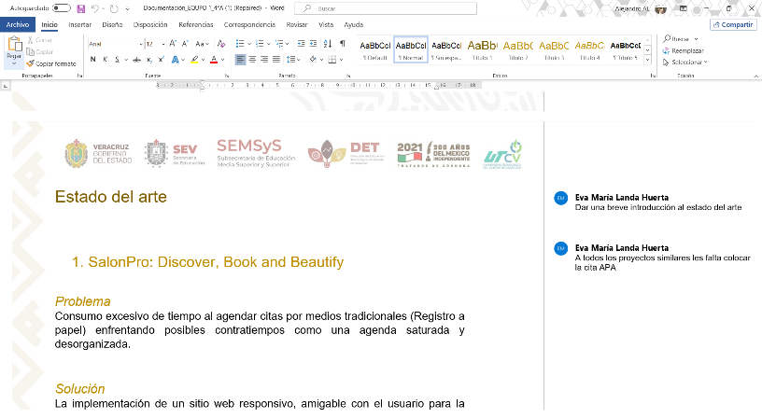 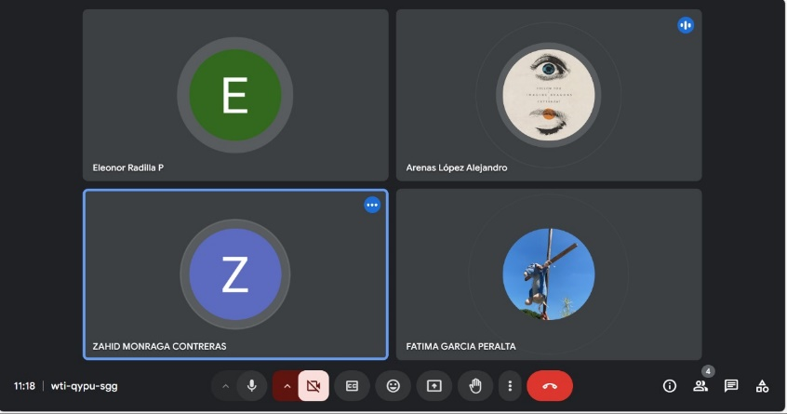

OBSERVACIONES (PROFESOR REVISOR)
<<Colocar notas importantes para ser tomado en cuenta por el profesor(a) revisor(a)>>

SEMANA 8
UNIVERSIDAD TECNOLÓGICA DEL CENTRO DE VERACRUZ T.S.U. EN TECNOLOGÍAS DE LA INFORMACIÓN ÁREA DESARROLLO DE SOFTWARE MULTIPLATAFORMA FORMATO DE BITÁCORA

Instrucciones: El equipo debe ir rellenando cada campo, esta hoja se debe ir duplicando en cada semana de trabajo, hasta la semana 13-15.

PARCIAL: | SEGUNDO PARCIAL
FECHA REUNIÓN: | 2024-10-22
LUGAR DE REUNIÓN: | Universidad Tecnológica del Centro de Veracruz
ASISTENTES: | Aaron, Zahid

DESARROLLO DE LA REUNIÓN
Se realizaron actualizaciones en la aplicacion movil, asi como tambien se dieron ideas para que esta tuviera una correcta organizacion y fuera mas intuitiva.

ACUERDOS Y COMPROMISOS
Presencia y participación activa en el desarrollo de la app movil

EVIDENCIA
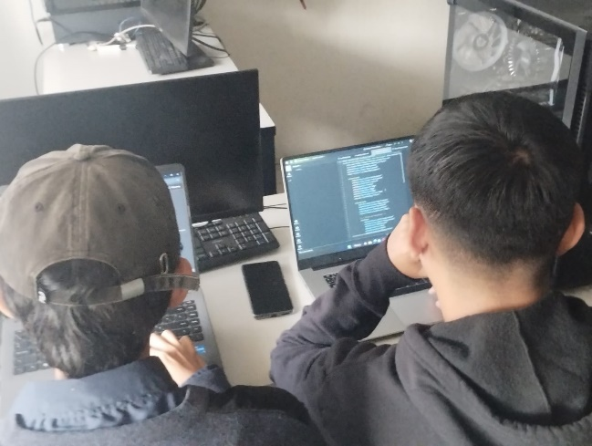 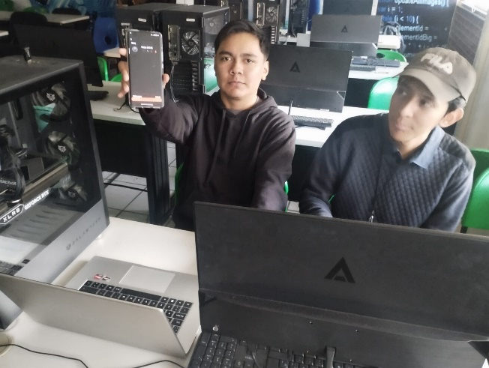

OBSERVACIONES (PROFESOR REVISOR)
<<Colocar notas importantes para ser tomado en cuenta por el profesor(a) revisor(a)>>

SEMANA 9
UNIVERSIDAD TECNOLÓGICA DEL CENTRO DE VERACRUZ T.S.U. EN TECNOLOGÍAS DE LA INFORMACIÓN ÁREA DESARROLLO DE SOFTWARE MULTIPLATAFORMA FORMATO DE BITÁCORA

Instrucciones: El equipo debe ir rellenando cada campo, esta hoja se debe ir duplicando en cada semana de trabajo, hasta la semana 13-15.

PARCIAL: | SEGUNDO PARCIAL
FECHA REUNIÓN: | 2024-10-30
LUGAR DE REUNIÓN: | Universidad Tecnológica del Centro de Veracruz
ASISTENTES: | Fátima García, Alejandro Arenas y Eleonor Radilla

DESARROLLO DE LA REUNIÓN
Se inició el desarrollo de las APIs correspondientes a la base de datos del proyecto y se solucionaron algunos de los problemas surgidos durante su implementación.

ACUERDOS Y COMPROMISOS
Participacion y asegurar dar un gran avance en el desarrollo de las apis

EVIDENCIA
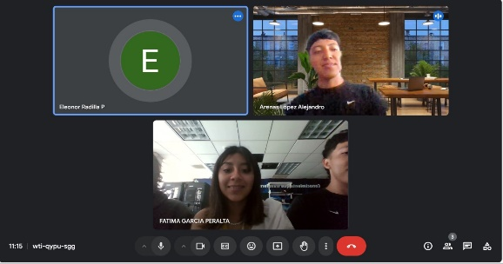 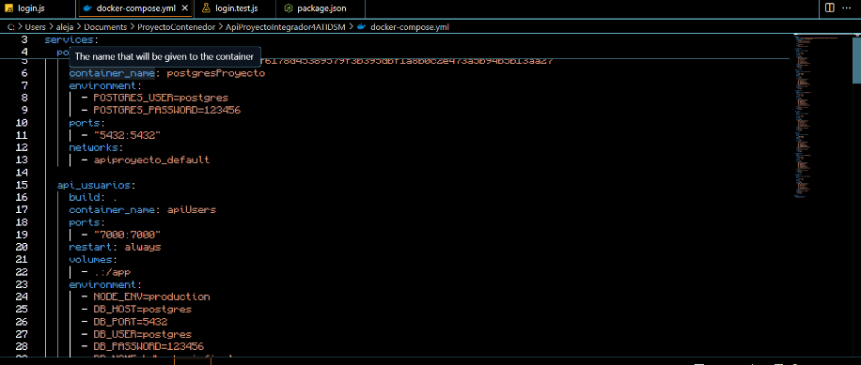

OBSERVACIONES (PROFESOR REVISOR)
<<Colocar notas importantes para ser tomado en cuenta por el profesor(a) revisor(a)>>

SEMANA 10
UNIVERSIDAD TECNOLÓGICA DEL CENTRO DE VERACRUZ T.S.U. EN TECNOLOGÍAS DE LA INFORMACIÓN ÁREA DESARROLLO DE SOFTWARE MULTIPLATAFORMA FORMATO DE BITÁCORA

Instrucciones: El equipo debe ir rellenando cada campo, esta hoja se debe ir duplicando en cada semana de trabajo, hasta la semana 13-15.

PARCIAL: | SEGUNDO PARCIAL
FECHA REUNIÓN: | 2024-11-05
LUGAR DE REUNIÓN: | Universidad Tecnológica del Centro de Veracruz
ASISTENTES: | Todos los miembros del equipo

DESARROLLO DE LA REUNIÓN
Hubo importantes avances en todos los apartados de la rúbrica del proyecto, además de comenzar con el desarrollo del modelo de calidad.

ACUERDOS Y COMPROMISOS
Presencia y participación activa.

EVIDENCIA
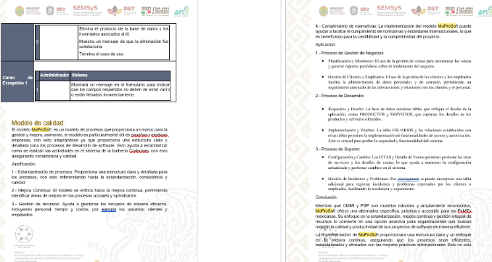

OBSERVACIONES (PROFESOR REVISOR)
<<Colocar notas importantes para ser tomado en cuenta por el profesor(a) revisor(a)>>

SEMANA 11
UNIVERSIDAD TECNOLÓGICA DEL CENTRO DE VERACRUZ T.S.U. EN TECNOLOGÍAS DE LA INFORMACIÓN ÁREA DESARROLLO DE SOFTWARE MULTIPLATAFORMA FORMATO DE BITÁCORA

Instrucciones: El equipo debe ir rellenando cada campo, esta hoja se debe ir duplicando en cada semana de trabajo, hasta la semana 13-15.

PARCIAL: | SEGUNDO PARCIAL
FECHA REUNIÓN: | 2024-10-13
LUGAR DE REUNIÓN: | Universidad Tecnológica del Centro de Veracruz
ASISTENTES: | Todos los miembros del equipo

DESARROLLO DE LA REUNIÓN
Se intento dar seguimiento a las actividades mas atrasadas para asi intentar avanzar mas y no dejar estas a lo ultimo.

ACUERDOS Y COMPROMISOS
Integracion y participacion.

EVIDENCIA
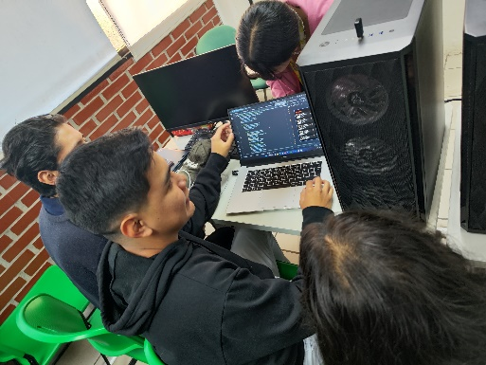 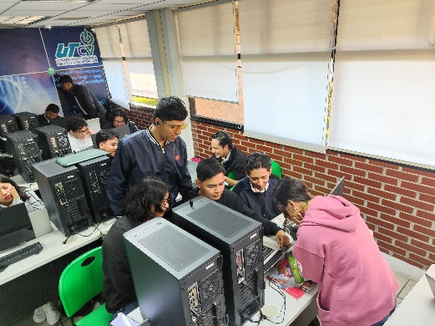

OBSERVACIONES (PROFESOR REVISOR)
<<Colocar notas importantes para ser tomado en cuenta por el profesor(a) revisor(a)>>

SEMANA 12
UNIVERSIDAD TECNOLÓGICA DEL CENTRO DE VERACRUZ T.S.U. EN TECNOLOGÍAS DE LA INFORMACIÓN ÁREA DESARROLLO DE SOFTWARE MULTIPLATAFORMA FORMATO DE BITÁCORA

Instrucciones: El equipo debe ir rellenando cada campo, esta hoja se debe ir duplicando en cada semana de trabajo, hasta la semana 13-15.

PARCIAL: | SEGUNDO PARCIAL
FECHA REUNIÓN: | 2024-10-19
LUGAR DE REUNIÓN: | Universidad Tecnológica del Centro de Veracruz
ASISTENTES: | Zahid Monraga, Aaron Ochoa, Eleonor Guadalupe, Alejandro Arenas

DESARROLLO DE LA REUNIÓN
Dar ultimos detalles para lo requerido en el proyecto asi como la implementacion de las pruebas unitarias hacia el apartado de la pagina siguiendo el plan de pruebas y registrando estas mismas.

ACUERDOS Y COMPROMISOS
Proactividad en el equipo.

EVIDENCIA
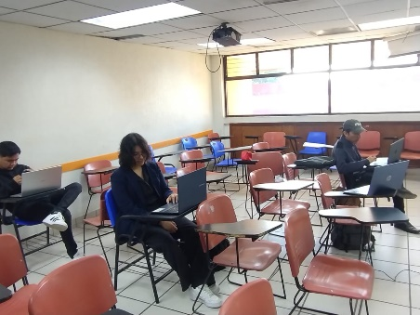 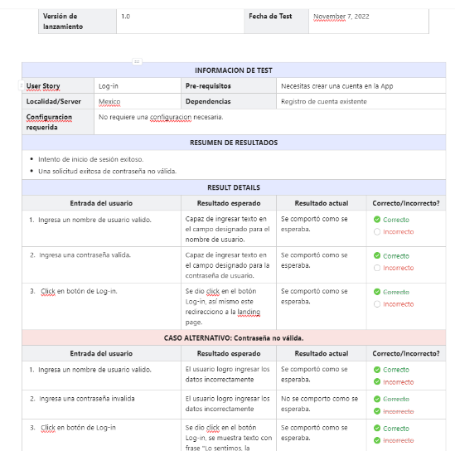

OBSERVACIONES (PROFESOR REVISOR)
<<Colocar notas importantes para ser tomado en cuenta por el profesor(a) revisor(a)>>

SEMANA 13
UNIVERSIDAD TECNOLÓGICA DEL CENTRO DE VERACRUZ T.S.U. EN TECNOLOGÍAS DE LA INFORMACIÓN ÁREA DESARROLLO DE SOFTWARE MULTIPLATAFORMA FORMATO DE BITÁCORA

Instrucciones: El equipo debe ir rellenando cada campo, esta hoja se debe ir duplicando en cada semana de trabajo, hasta la semana 13-15.

PARCIAL: | SEGUNDO PARCIAL
FECHA REUNIÓN: | 2024-10-27
LUGAR DE REUNIÓN: | Universidad Tecnológica del Centro de Veracruz
ASISTENTES: | Eleonor Guadalupe, Alejandro Arenas, Zahid Monraga, Fatima Peralta

DESARROLLO DE LA REUNIÓN
Se empezo a realizar la presentacion del proyecto asi como la asignacion de roles a cada miembro, y se difundio informacion de todos los apartados del proyecto para que los miembros esten al tanto de todos los apartados

ACUERDOS Y COMPROMISOS
Proactividad en el equipo.

EVIDENCIA
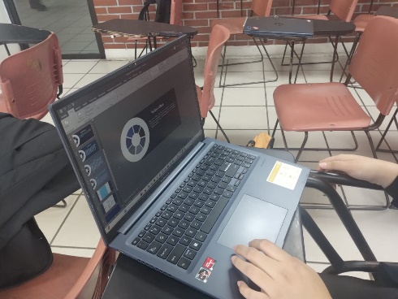 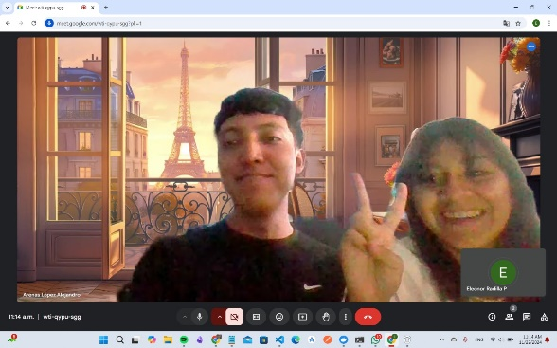

OBSERVACIONES (PROFESOR REVISOR)
<<Colocar notas importantes para ser tomado en cuenta por el profesor(a) revisor(a)>>

